Location
§1. ロケーション
 | ◆ロケーション
 | 倉庫名称 |  | 格納 区分 | 混載数 | 棚 |  |  | 使用不可 棚数 | 総棚数 | 備考
 |  |  |  |  | バンク | ベイ | レベル
 | Shuttle Rack |  | 1 | 1 | 01～04 | 01～144 | 01～10 | 0 | 5760 | ・使用不可棚は、コントロール仕様書を参照のこと

 |  | 注1） | 格納区分は、棚Noにて倉庫が区別できない（CS/FSまたは、製品倉庫/部品倉庫が同じ棚Noなど）場合に定義する。
 |  |  | 通常は“1”のみ使用
 |  | 注2） | 混載数は、その倉庫に格納される最大数を記入する。

 | ◆ゾーン管理
 | 倉庫名称 |  | 格納 区分 | 管理方法 |  | ゾーン範囲 |  |  |  |  |  | ゾーン検索 優先順位 | 備考
 |  |  |  |  |  | 種別 | 区分 | 開始 |  | 終了 | 備考
本システム適用外

 |  | 注1） | 管理方法は、いずれかより選択する。
 |  | 注2） | ゾーン範囲・検索優先順位は、必要時のみ記入する。
 |  | 注3） | ゾーン範囲はベイ・レベルにて分る様、記述する事。 尚、本表にてわかりにくい場合は、別紙にて説明を追加の事

機器Noの割付
§2. 機器Noの割付

 | システム内のAGC及び設備に対して機器Noを割付ける。 |  |  |  |  |  |  |  |  | AGC No | タイプ | 機器 コード | 号機No | ST No | 代表ST No | 備考
 | ◆ステーションNo |  |  | 【9（4）】
 |  | ステーションNoの構成は、下記の通りとし本システムにおけるステーションNoは
 |  | 別途参照の事。
9
9
99
コントロール仕様書 仕様一覧に従う
 |  |  |  |  |  |  | ≪例≫
場所（1バイト）
 |  |  |  |  |  |  |  | 1： 自動倉庫1Fステーション
区分（1バイト）
（場所）
 |  |  |  |  |  |  |  | 2： 自動倉庫2Fステーション
SEQ番号（2バイト）
“01～99を使用”
 |  |  |  |  |  |  |  | 3： 小物倉庫ステーション
 |  |  |  |  |  |  |  | 9： 自動倉庫
 |  |  |  |  |  |  |  | 1： 入庫ステーション
（区分）
 |  |  |  |  |  |  |  | 2： 出庫ステーション
 |  |  |  |  |  |  |  | 3： 入出庫ステーション

 |  | 注1） | いくつかのステーションNoをまとめてひとつのステーションと考える様な割付を
 |  |  | 「代表ステーション」と呼ぶ。
 |  |  | 代表ステーションNoは、ステーションNoと重複しない様割付ける。

9001
9002
9003
 |  |  | 1301 |  |  | 1302

 |  |  |  |  | 1300

 |  |  |  |  |  |  |  |  | 9000
代表ステーションNo

StationLayout
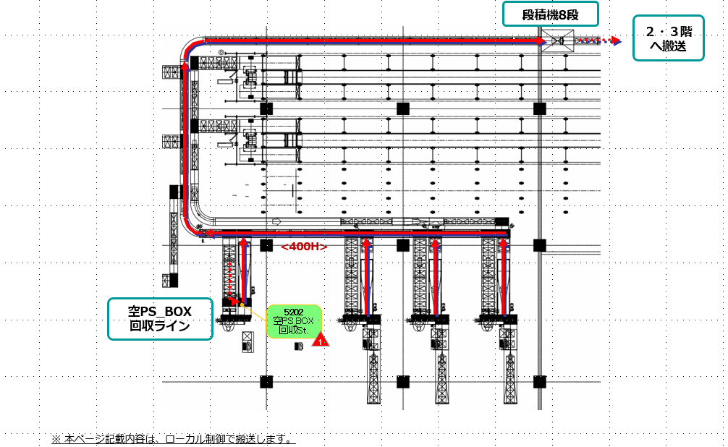
§3. ステーションNoレイアウト

入庫・直行ルート

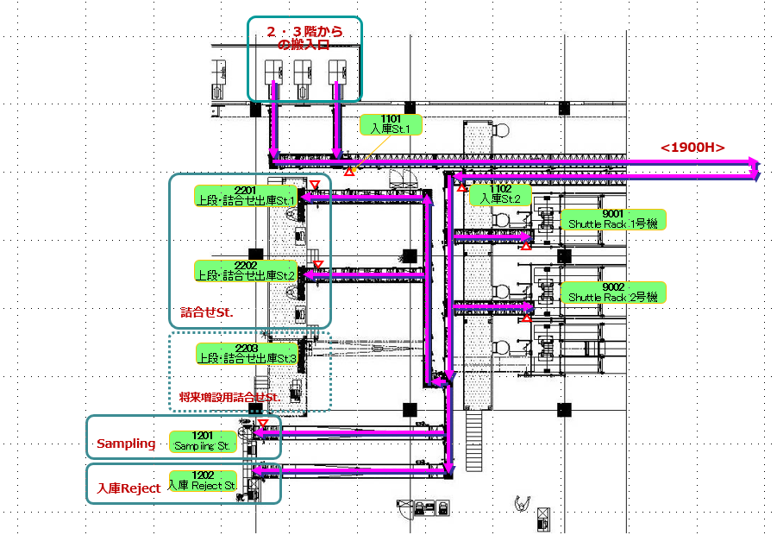

ShuttleRack

：代表ST

詰合せルート

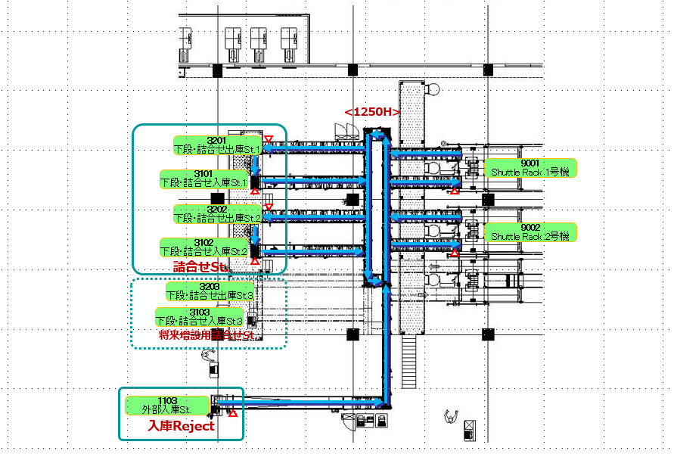

ShuttleRack

梱包出庫ルート

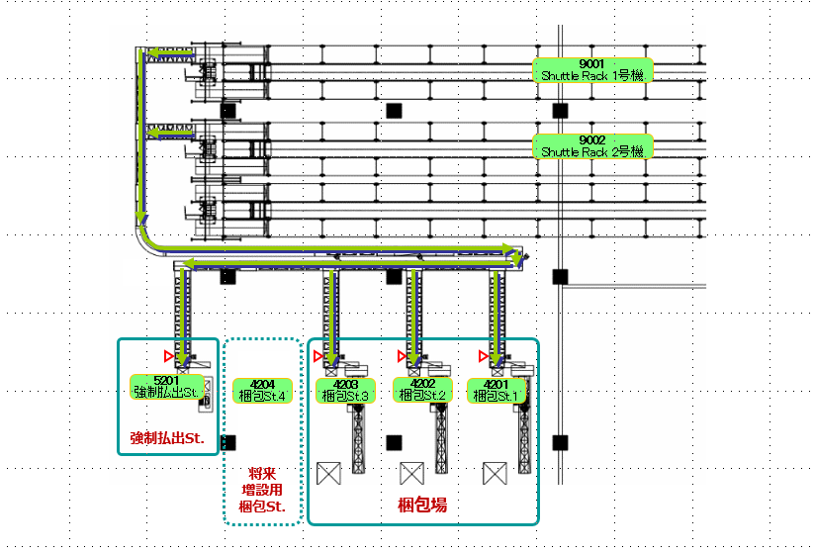

ShuttleRack

空PS＿BOXルート

搬送先変更要求可能Area
§3. ステーションNoレイアウト

２・３階から
搬入口

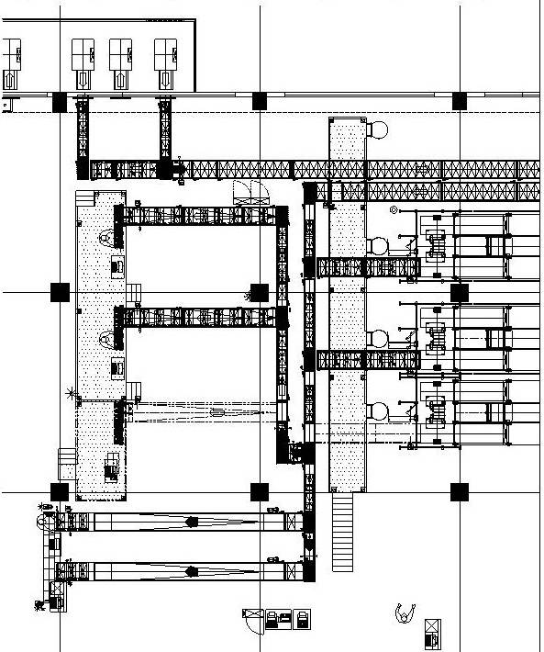
1101
入庫St.1
1203
入庫行先Sｔ

詰合せSt.
2203
上段・詰合せ出庫St.3
1102
入庫St.2

9001
ShuttleRack１号機

2202
上段・詰合せ出庫St.2
9000
ShuttleRack

9002
ShuttleRack２号機

1202
入庫RejectSt.

：BCR

搬送先変更要求可能Area
搬送先変更要求処理
①元搬送先１号機 代替棚=>1号機→2号機→Reject
②元搬送先２号機 代替棚=>2号機→Reject
基本的には上記の通り、同一号機のレベル違いに振替を行い、行き先変更時に切離されている場合は下流号機への振替を行う。
既に分岐済みで搬送先変更指示応答NGの時は復旧待ちとする。（元の搬送先にて入庫する。）

：代表ST

詰合せルート

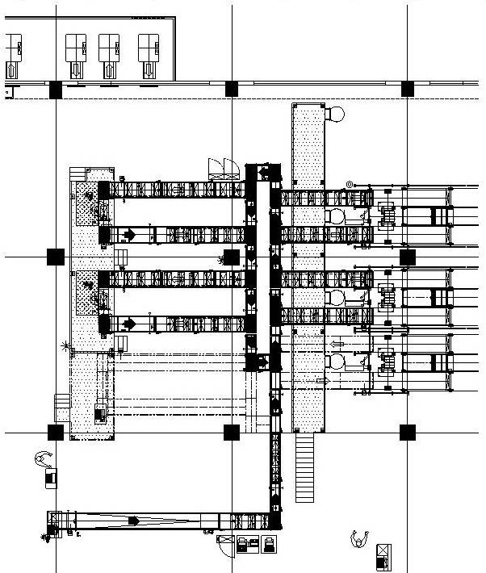

詰合せSt.
3201
下段・詰合せ出庫St.1
WAT
HT-BCR
9001
ShuttleRack１号機
3101
下段・詰合せ入庫St.1
9000
ShuttleRack
3202
下段・詰合せ出庫St.2

WAT
HT-BCR
3102
下段・詰合せ入庫St.2
9002
ShuttleRack２号機

：BCR

搬送先変更要求可能Area

搬送先変更要求処理
①元搬送先１号機 代替棚=>1号機→2号機
②元搬送先２号機 代替棚=>1号機→2号機
基本的には上記の通り、同一号機のレベル違いに振替を行い、行き先変更時に切離されている場合は他号機への振替を行う。
既に分岐積みで搬送先変更指示応答NGの時は復旧待ちとする。（元の搬送先にて入庫する。）

：代表ST

搬送Matrix
From,
To
§5. 搬送マトリックス
 |  | 9001 | 9002 | 1101 | 1102 | 1103 | 2201 | 2202 | 1201 | 1202 | 1203 | 3101 | 3102 | 3201 | 3202 | 4201 | 4202 | 4203 | 5201 | 5202
 | 9001 |  |  |  |  |  |  |  |  |  |  |  |  | ○ | ○ | ○ | ○ | ○ | ○ | ○ | Note
 | 9002 |  |  |  |  |  |  |  |  |  |  |  |  | ○ | ○ | ○ | ○ | ○ | ○ | ○
 | 1101 |  |  |  |  |  |  |  |  |  | ○
 | 1102 | ○ | ○ |  |  |  | ○ | ○ | ○ | ○
 | 1103 | ○ | ○
 | 2201
 | 2202
 | 1201
 | 1202
 | 1203
 | 3101 | ○ | ○
 | 3102 | ○ | ○
 | 3201 |  |  |  |  |  |  |  |  |  |  | ○
 | 3203 |  |  |  |  |  |  |  |  |  |  |  | ○
 | 4201
 | 4202
 | 4203
 | 5201
 | 5202

Network図
§6. ネットワーク図

Wave’s (YKK 殿)

【WareNAVIとの連携】
（DB2ｺﾈｸﾀでの連携）

客先システム

MOS7
CMC
ﾚｰｻﾞｰﾌﾟﾘﾝﾀ
管理端末
WareNaviサーバー

AGC7

詰合せST端末×1Set
（PR_BOXの詰合せ作業）用
強制払出しSt.端末×1Set 強制払出品用帳票出力 在庫確認品用帳票出力

梱包端末×3Set
入庫リジェクト端末×1Set

Shuttle Rack×3セット

IP Address
§7. IPアドレス
 | No | 機種 | IPアドレス | 工場 | 備考 | No | 機種 | IPアドレス | 工場 | 備考
 | 1 | WMS01 | 10.244.199.1 | SW | WareNaviServer | 33
 | 2 | VPN | 10.244.xxx.xxx |  |  | 34
 | 3 |  |  |  |  | 35
 | 4 | WAT01 | 10.244.199.6 | SW | 管理端末、PRN01 | 36
 | 5 | WAT02 | 10.244.199.7 | SW | 詰合せ場端末 BCR付、 | 37
 | 6 | WAT03 | 10.244.199.8 | SW | 梱包場端末１ BCR付、 | 38
 | 7 | WAT04 | 10.244.199.9 | SW | 梱包場端末２ BCR付、 | 39
 | 8 | WAT05 | 10.244.199.10 | SW | 梱包場端末３ BCR付、 | 40
 | 9 | WAT06 | 10.244.199.11 | SW | 強制払出ST端末 PRN02 | 41
 | 10 | WAT07 | 10.244.199.12 | SW | 入庫RejectST端末、BCR付、 | 42
 | 11 | PRN01 | 10.244.199.13 | SW | 管理端末Printer （WAT01） | 43
 | 12 | PRN02 | 10.244.199.14 | SW | 強制払出STPrinter （WAT06） | 44
 | 13 |  |  |  |  | 45
 | 14 |  |  |  |  | 46
 | 15 | AGC01 | 10.244.199.51 |  |  | 47
 | 16 | MOS7 | 10.244.199.61 |  |  | 48
 | 17 | CMC | 10.244.199.62 |  |  | 49
 | 18 | COS01～05 | 10.244.199.71-75 |  |  | 50
 | 19 | BCR01～17 | 10.244.199.101-117 |  |  | 51
 | 20 |  |  |  |  | 52
 | 21 |  |  |  |  | 53
 | 22 | YKK範囲 | 10.244.199.21 |  | Waves梱包ラベラー１ | 54
 | 23 | YKK範囲 | 10.244.199.22 |  | Waves梱包ラベラー２ | 55
 | 24 | YKK範囲 | 10.244.199.23 |  | Waves梱包ラベラー３ | 56
 | 25 |  |  |  |  | 57
 | 26 |  |  |  |  | 58
 | 27 |  |  |  |  | 59
Ware Navi Server : 10.244.199.1
（ 10.244.199.254:Reserved IP by YKK's Gateway）
 | 28 |  |  |  |  | 60
 | 29 |  |  |  |  | 61
 | 30 |  |  |  |  | 62
 | 31 |  |  |  |  | 63
 | 32 |  |  |  |  | 64
 |  | サブネットマスク | 255.255.255.0

項目定義
§8 項目定義
 | 通信にて使用する項目については、下記を基本とするが、各システムにおいて「桁数」「項目」の不足等により仕様を変更する場合は、システム毎に定義する。
 | 尚、原則として未使用項目・桁数の余りについては基本のまま使用する。

 | ◆ 基本項目
 |  | テキスト内項目のデータタイプは、次の意味を持つ。
 |  |  | 9：漢字データ、 X：英数字データ、 J：漢字データ（Shift-JIS Code)

 |  | ①MC Key 【X (8)】
 |  |  | MC Keyとは、システム内の搬送物に搬送単位に付けられるユニークな識別子である。
 |  |  | 構成
 |  |  |  | XXXXXXXX | ：システム内でユニーク
 |  |  | 注意) | すべて“9”は、ＡＧＣが製作するMC Keyとし、MC（AWC)では使用不可。 これは、入庫ステーションでの到着報告又は、AGC以下でのローカル搬送に用いられる。

 |  | ②Station No 【9 (4)】
 |  |  | Station Noとは、搬送を開始する・終結する、あるいは搬送物に対しての作業が発生する場所にそれぞれシステム内で、ユニークに割付けられた番号である。
 |  |  | この番号で示された場所をステーションと言う。
 |  |  | 構成
 |  |  |  | 0001～9999 | ：まで使用できる
 |  |  | 使用方法は、§3. ステーション定義を参照のこと （代表ステーションの使用方法も同様別紙参照のこと)

 |  | ③Location No 【X (12)】
 |  |  | Loacation Noとは、棚のそれぞれの間口に対し、その識別の為に割付けられるシステム内でユニークなコードである。
 |  |  | 構成
X
99
999
999
999
格納区分(1Byte)
Bank(2Byte)
Bay (3Byte)
Level (3Byte)
Address (3Byte)

 |  |  | 注意) | Adderssは、Free Allocation運用に対応するものであり、使用方法は別途定義する。(Free Allocation以外の運用時は、“000”で埋める事とする)

 |  | ④荷姿情報 【9 (2)】
 |  |  | 設備上を流れる搬送物の大きさ(荷高・荷幅)が複数種類存在し、その情報をもとに格納するLocationが異なるシステムに使用され、1搬送物に対し付加される。
 |  |  | 構成
 |  |  |  | 01～99 | ：まで使用できる
 |  |  |  | 数字2バイトで表現され、01から99まで使用可能。 未使用時には“00”をセットする。
 |  |  |  | 実際の搬送物の大きさと荷姿情報との対応については、使用するシステム毎に定義する。

 |  | ⑤BC DATA 【X (30)】
 |  |  | 1搬送物にバーコードラベルが貼り付けれそのデータで搬送物が1意に決まるシステム等において使用される。
 |  |  | 投入部(入庫口・入庫エリア)では、設備上のBCRがこのバーコードデータを読取り、それを到着報告テキストにセットしAWCに該当ラベルが貼り付けられた搬送物が投入部に投入された事を報告する。
 |  |  | 設備上の分岐部においては、読み出したバーコードデータと搬送物とのマッチングを行い、その搬送物の搬送先を決定する。
 |  |  | 構成
 |  |  |  | 英数字で30バイトとする。
 |  |  |  | 未使用時は、全てスペース（20h)をセットの事。 又、30バイトに満たない場合は前詰めにてセットし、未使用部はスペース（20h)をセット
 |  |  |  | 切詰る事は不可とする。

 |  | ⑥作業No 【X (8)】
 |  |  | 作業場における搬送物に対する作業をリストに基づいて行う運用の場合は、作業場に搬送される搬送物に作業Noを付加することが出来る。
 |  |  | 構成
 |  |  |  | 未使用時には全てスペース(20h)を格納。 また、8 bytesに満たない場合は前詰めとし未使用分はスペース(20h)を格納。切り詰める事は不可とする。

 |  | ⑦Group No 【9 (3)】
 |  |  | MCからAGCに対する出庫指示に付加されるもので一括りのGroup内の出庫指示には同一のGroup No.がセットされる。
 |  |  | Group No.は、Group出庫/順序出庫ともにMCが割り付けを行い、その結果を出庫指示Textに付加するものとする。
 |  |  | 構成
 |  |  |  | 数字で3bytesとする。
 |  |  |  | Group No.には、001～999が使用可能。Group No.を999まで使用しきった場合、次のGroup No. は、001となる。 この場合既にGroup No. 001の搬送が完結してさえいれば
 |  |  |  | 001を採番しても良い。

 |  | ⑧制御情報 【X (30)】
 |  |  | 各システムで定義する領域である。
 |  |  | 搬送物と搬送データの結び付けが可能な情報をセットする。
 |  |  | 構成
 |  |  |  | 英数字で30Byteとする。
 |  |  |  | 未使用時には、全てスペース(20h)を格納し、切詰めることは不可

出庫作業定義
§10. 出庫作業の定義

 | ●出庫制御 |  |  | ●強制払出ステーション
 |  | 出庫は、通常AWCからの指示を受けた順に出庫作業を行うが、必ずしも指示順に |  |  | ピッキングを行うステーションにて強制的なP/Bの払出先を認めるかどうかを定義する
 |  | 到着するとは限らない。 |  |  | ① 全ステーション不可能
 |  | そのため、ステーションへの到着順をコントロールする場合は、下記の表に定義する。 |  |  | ② 全ステーション可能
 |  | 出庫 | ステーション |  | ③ 下記表ステーションのみ可能
 |  | グループ出庫 | 4201,4202,4203 |  | ステーションの定義
 |  |  | 5201 |  | 場所 | ステーションNo
本システムは該当無し

 |  | 順序出庫 | 2201,2202,2203
 |  |  | 3201,3202,3203

 | ●出庫の振替先について
 |  | 出庫先ステーションが切離された場合に、AGCにて振替えるステーションを下記に定義する。
 |  | 切離ST | 振替先ST
本システムは該当無し

Do出力指示
§13. Do出力指示

3
 | ◆ | Do出力指示（MC→AGC）
 |  | 本テキストは、MCからのAGCに設置上のランプの点灯・消灯を指示するために使用するものである。
 |  |  |  |  |  |  | ID | 54

 |  | データ項目 |  | 属性 | 桁数 | 備考
 |  | SEQ. No |  | 9 | 4
 |  | ID |  | 9 | 2 | 54
 |  | ID区分 |  | X | 2
 |  | MC送信時間 |  | 9 | 6 | HHMMSS
 |  | AGC送信時間 |  | 9 | 6 | HHMMSS
 |  | 件数 |  | 9 | 2 | 以下に続くランプDataの件数をここに格納する。
 |  |  | Station No | 9 | 4 | 対象のStation No
 |  |  | ランプ番号 | 9 | 2 | 01：棚満了、02：BCData異常、03：DataError
 |  |  | 指示区分 | 9 | 1 | 0：消灯、1：点灯、2：点滅

10
10 | １F 入庫STからの搬送（ST1101→1203→1102→9000、2201、2202、2203、1201、1202）
No | MC | 流れ | AGC |  | ID | テキスト | 備考 <AWC・AGC処理内容等>
 |  |  | 処理 | AGC＃
1 |  |  | ２F・３F BOX投入・外部入庫口からBOX投入
2 |  |  | 1F入庫ST１まではローカル搬送
3 |  |  | ↓
4 |  |  | ↓
5 | (受信) | ← | 【到着報告】 |  | 26 | MCKEY=99999999, BC=PS_BOX No | ※BCRノーリードあり
6 | ↓ |  |  |  |  | StationNo=1101 荷姿=Set | ノーリード時も異常にはならない。
7 | 【搬送指示】 | → | (受信) |  | 05 | 搬送区分＝３：直行、設定区分＝２：在荷確認設定 | ※ シャトルラック入庫時、棚満量発生時は
8 |  |  | ↓ |  |  | 搬送先ST=1203 | 搬送指示を送信せずにここで待機する。
9 |  |  | ↓ |  |  | MCKEY＝WareNaviにて採番
10 |  |  | 【搬送指示応答】 |  | 25
11 |  |  | ↓
12 | (受信) | ← | 【到着報告】 |  | 26 | StationNo=1203
13 | ↓ |  | ↓
14 | St1102到着待ちデータへ更新 |  | コンベア搬送 |  | 26 |  | St1203→1102まではローカル搬送
15 |  |  | ↓
16 | 搬送先決定 | ← | 【到着報告】 |  | 26 | MCKEY=99999999, BC=PS_BOX No | ※BCRノーリードあり
17 | 搬送先=シャトルラック→①へ |  |  |  |  | StationNo=1102 | ノーリード時も異常にはならない。
18 | 搬送先=上段・詰合せ出庫St→②へ
19 | 搬送先=入庫RejectSt→③へ
19 | 搬送先=サンプリング出庫→④へ |  |  |  |  |  |  | 運用追加
20
21 | シャトルラック入庫時
22 | ↓
23 | ① シャトルラック入庫 |  |  |  |  |  | ※ 入庫アイルのBCRチェックはAGCにて
24 | ↓ |  |  |  |  |  | 行う。
25 | 【搬送指示】 | → | (受信) |  | 05 | 搬送区分＝１：入庫、設定区分＝２：在荷確認設定
26 |  |  | ↓ |  |  | 搬送先ST=9000,LocationNo=入庫予定棚
27 |  |  | ↓ |  |  | MCKEY＝搬送指示より BC=PS_BOX No
28 |  |  | 【搬送指示応答】 |  | 25
29 |  |  | ↓
30 |  |  | ＜リフター搬送＞
31 |  |  | ↓
32 |  |  | ＜RM搬送＞
33 |  |  | ↓
34 | (受信) | ← | 【作業完了報告】 |  | 33 | 搬送区分＝１：入庫、完了区分＝０：正常完了
35 | ↓ |  |  |  |  | 制御情報 入庫アイル読取BC=読み取り内容セット
36 | 搬送データ削除、棚データ更新
37
38
39
40
41
42 | 上段詰合せ直行時
43 | ② 上段・詰合せ出庫St 直行
44 | ↓
45 | 【搬送指示】 | → | (受信) |  | 05 | 搬送区分＝３：直行、設定区分＝２：在荷確認設定
46 |  |  | ↓ |  |  | 搬送先ST=2201、2202、2203 |  | ステーション減少
47 |  |  | ↓ |  |  | MCKEY＝搬送指示より
48 |  |  | 【搬送指示応答】 |  | 25
49 |  |  | ↓
50 |  |  | コンベア搬送
51 |  |  | ↓
52 | (受信) | ← | 【到着報告】 |  | 26 | MCKEY=搬送指示より,BC DATA=PS_BOX No | BCR読込後、先端への切出しタイミングで
53 | ↓ |  |  |  |  | ※ BCRあり BC DATAはここでスキャンした値を | 到着をもらう。
54 | 搬送データを到着データとして保持 |  |  |  |  | セットする。 | 上段はコンベア異常にはしない。
55 | 作業画面の完了で削除 |  |  |  |  | BCデータ異常時の処理はシグナルタワー制御を
56 |  |  |  |  |  | 参照
57 | Reject搬送時
58 | ↓
59 | ③ 入庫RejectSt 直行
60 | ↓
61 | 【搬送指示】 | → | (受信) |  | 05 | 搬送区分＝３：直行、設定区分＝２：在荷確認設定
62 |  |  | ↓ |  |  | 搬送先ST=1202
63 |  |  | ↓ |  |  | MCKEY＝搬送指示より
64 |  |  |  |  |  | 制御情報．リジェクト理由 |  | メッセージを表示する必要があるのでリジェクト理由を追加した
65 |  |  | 【搬送指示応答】 |  | 25
66 |  |  | ↓
67 |  |  | コンベア搬送
68 |  |  | ↓
69 |  |  | RejectST 在荷ON
70 |  |  | ↓
71 |  |  | シグナルタワー点灯・ブザーON・リジェクト理由表示 |  |  |  | シグナルタワー、ブザーはローカル制御
72 |  |  | ↓
73 |  |  | 在荷OFF
74 |  |  | ↓
75 |  |  | シグナルタワー消灯・ブザーOFF・リジェクト理由消去
76 |  |  | ↓
77 | (受信) | ← | 【到着報告】
78 | ↓
79 | 搬送データ削除
80
81
82
83 | サンプリング搬送時
84 | ↓
85 | ④ サンプリングSt 直行 |  |  |  |  |  |  | 運用追加
86 | ↓
87 | 【搬送指示】 | → | (受信) |  | 05 | 搬送区分＝３：直行、設定区分＝２：在荷確認設定
88 |  |  | ↓ |  |  | 搬送先ST=1202
89 |  |  | ↓ |  |  | MCKEY＝搬送指示より
91 |  |  | 【搬送指示応答】 |  | 25
92 |  |  | ↓
93 |  |  | コンベア搬送
94 |  |  | ↓
95 |  |  | ＜BCRスキャン＞
96 |  |  | ↓
97 | （受信） | ← | 【メッセージデータ（AGC→MC）】 |  | 70
ノーリード、データエラー時処理は
シート１８，１９シグナルタワー制御、完了ボタン制御参照
98 | ↓
99 | ノーリード、切出判断
100 |  |  | ↓
101 |  |  | 在荷OFF
102 |  |  | ↓
103 | (受信) | ← | 【到着報告】 |  | 26
104 | ↓
105 | 搬送データ削除
106
107
108
109
110
111
112
113
114
115

15
15 | 出庫（シャトルラック→下段詰合せ出庫ST 3201,3202）
No | MC | 流れ | AGC |  | ID | テキスト | 備考 <AWC・AGC処理内容等>
 |  |  | 処理 | AGC＃
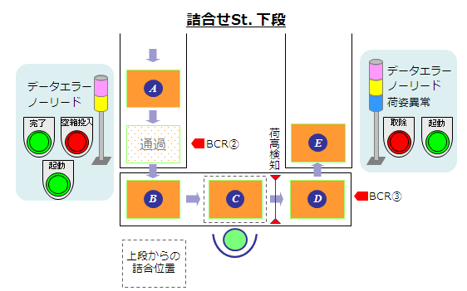
1
2
3
イレギュラー処理に関しては、シグナルタワー制御、完了ボタン・取除ボタン制御のページ参照のこと。
4
5
6
7
8
9
10
11
12
下段出庫ST
3201、3202
下段入庫ST
3101、3102
13
14
15
16
17
18
19 | 出庫指示作成
20 | ↓
21 | 【出庫指示】 | → | (受信) |  | 12 | 搬送区分＝2：出庫、種別＝2：計画出庫 | ※ 順序出庫を行うため、グループNo使用
22 |  |  | ↓ |  |  | 再入庫フラグ＝０：なし
23 |  |  | ↓ |  |  | 出庫指示詳細＝1：UNIT出庫
24 |  |  | ↓ |  |  | 搬送先ST-No.＝3201,3202
25 |  |  | ↓ |  |  | 搬送元ST=9001 or 9002
26 |  |  | ↓ |  |  | グループNo＝eWNにて採番
27 |  |  | ↓ |  |  | BCデータ=PS_BOXNo
28 | （受信） | ← | 【出庫指示応答】 |  | 32
29 |  |  | ↓
30 |  |  | ＜RM搬送＞
31 |  |  | ↓
32 | （受信） | ← | 【作業完了報告（出庫完了）】 |  | 33
33 |  |  | ↓
34 |  |  | ＜リフター搬送＞
35 |  |  | ↓ |  |  |  | ※ループコンベア部のBCRチェックは
36 |  |  | ＜コンベア搬送＞ |  |  |  | AGCにて行う。
37 |  |  | ↓
38 |  |  | ＜BCRスキャン＞ |  |  |  | 詰合せ部BCR
39 |  |  | ↓
40
41
42 |  |  | ↓
43 | （受信） | ← | 【メッセージデータ（AGC→MC）】 |  | 70 |  | B部への切出し
44 | ↓
45 | BCデータ判断、切出判断 |  |  |  |  |  | ※切出しは、MC上にST到着中の
46 | ↓ |  |  |  |  |  | 搬送データが存在しないことを条件
47 | 【メッセージデータ】 | → | (受信) |  | 50 | BC判断結果セット | に判断する。
48 |  |  | ↓
49 |  |  | ＜切出し＞ |  |  |  | B部→C部への切出し
50 |  |  | ↓
51 |  |  | ↓
52 | (受信) | ← | 【到着報告】 |  | 26 |  | C部在荷ON
53 | ↓ |  | ↓
54 | 搬送データを到着データとして保持 |  | BC判断結果が０：OKのとき
55 |  |  | ↓
56 |  |  | AGC上の搬送データは一旦削除 |  |  |  | C部在荷ONにてボタン点滅
57 |  |  | ＜完了ボタン押下＞ or ＜空投入ボタン押下＞ |  |  |  | C部→D部への切出＆荷姿チェック
58 |  |  | ↓ |  |  |  | ※ 荷姿異常はコンベア停止 ローカル制御
59 |  |  | 完了ボタン押下→①へ |  |  |  | 異常になるコンベアはD部
60 |  |  | 空投入ボタン押下→②へ
61
62
63 |  |  | BC判断結果が１：ノーリード、２：データエラーのとき |  |  |  | シグナルタワーの点灯・消灯は別で
64 |  |  | ↓ |  |  |  | MCより指示されるため、連動なし。
65 |  |  | コンベア異常発生
66 |  |  | ↓
67 |  |  | 異常解除・起動 |  |  |  | 起動までは完了ボタン・空投入ボタン
68 |  |  | ↓ |  |  |  | 押下不可
69 |  |  | AGC上の搬送データは一旦削除
70 |  |  | ＜完了ボタン押下＞ or ＜空投入ボタン押下＞ |  |  |  | C部→D部への切出＆荷姿チェック
71 |  |  | ↓ |  |  |  | ※ 荷姿異常はコンベア停止 ローカル制御
72 |  |  | 完了ボタン押下→①へ |  |  |  | 空投入ボタンはC部在荷ON時のみ押下可能
73 |  |  | 空投入ボタン押下→②へ |  |  |  | 完了ボタンはC部在荷ON時のみ押下可能
74
75
76
77
78
79
80
81
82 | 完了ボタン押下時
83 |  |  | ↓
84 |  |  | ① 完了ボタン押下 |  |  | 正常：Cで完了押す | ※ 荷姿異常はコンベア停止 ローカル制御
85 |  |  | ↓
86 | (受信) | ← | 【到着報告】 |  | 26 | MCKEY=99999999, BC=PS_BOX No | ※BCRノーリードあり
87 | ↓ |  |  |  |  | StationNo＝3101、3102 | D部在荷ON
88 | ↓ |  |  |  |  | 制御情報 ボタン報告=１：完了ボタン | 次BOX B部→C部切出可能
89 | ↓
90 | 【搬送指示】 | → | (受信) |  | 05 | 搬送区分＝１：入庫、設定区分＝２：在荷確認設定 | D部→ E部切出
91 |  |  | ↓ |  |  | 搬送先ST=9000,LocationNo=入庫予定棚 | C部在荷OFFにてボタン消灯
92 |  |  | ↓ |  |  | MCKEY＝搬送指示より
93 | (受信) | ← | 【搬送指示応答】 |  | 25 |  | ※ 入庫アイルのBCRチェックはAGCにて
94 |  |  | ↓ |  |  |  | 行う。
95 |  |  | ＜リフター搬送＞
96 |  |  | ↓
97 |  |  | ＜RM搬送＞
98 |  |  | ↓
99 | (受信) | ← | 【作業完了報告】 |  | 33 | 搬送区分＝１：入庫、完了区分＝０：正常完了
100 | ↓ |  |  |  |  | 制御情報 入庫アイルBCチェック区分=結果セット
ノーリード、データエラー時処理は
シート１８，１９シグナルタワー制御、取り除きボタン制御参照
101 | 搬送データ削除、棚データ更新
102
103
104
105
106
107
108
109
110
111
112
113
114
115
116
117
118
119
120
81
82 | 空投入ボタン押下時
83 |  |  | ↓
84 |  |  | ② 空投入ボタン押下 |  |  |  | ※ 荷姿異常はコンベア停止 ローカル制御
85 |  |  | ↓
86 |  |  | C部→D部へBOX搬送
87 |  |  | ↓
88 |  |  | D部BCRスキャン・在荷ON
89 |  |  | ↓
90 | (受信) | ← | 【到着報告】 |  | 26 | MCKEY=99999999, BC=PS_BOX No | ※BCRノーリードあり
91 | ↓ |  |  |  |  | StationNo＝3101,3102 | 次BOX B部→C部切出不可能
92 | BCデータ判断 |  |  |  |  | 制御情報 ボタン報告=２：空投入ボタン | 空箱投入ボタンは点灯したまま。
93 | ↓
94 | 正常時③へ
95 | 異常時 バケット取り除き④へ
96
97 | ③ BC正常時
98 | ↓
99 | 【搬送指示】 | → | (受信) |  | 05 | 搬送区分＝１：入庫、設定区分＝２：在荷確認設定 | ※D部→ E部切出ししない
100 |  |  | ↓ |  |  | 搬送先ST=9000,LocationNo=入庫予定棚
101 |  |  | ↓ |  |  | MCKEY＝搬送指示より
102 | (受信) | ← | 【搬送指示応答】 |  | 25
103 |  |  | ↓
104 |  |  | 空BOX投入
105 |  |  | ↓
106 |  |  | 完了ボタン押下
107 |  |  | ↓
108 |  |  | D部のBOXを切出し |  |  |  | ※D部→ E部へ切出し
109 |  |  | ↓
110 |  |  | 以降のD部からの搬送は①完了ボタン押下後と同様
111 |  |  | ↓
112 |  |  | C部→D部へ投入BOX搬送 |  |  |  | 完了・空箱投入ボタン消灯
113 |  |  | ↓
114 | (受信) | ← | 【到着報告】 |  | 26 | MCKEY=99999999, BC=PS_BOX No | ※BCRノーリードあり
115 | ↓ |  |  |  |  | StationNo＝3101、3102 | D部在荷ON
116 | ↓ |  |  |  |  | 制御情報 ボタン報告=１：完了ボタン | 次BOX B部→C部切出可能
117 | 【搬送指示】 | → | (受信) |  | 05 | 搬送区分＝１：入庫、設定区分＝２：在荷確認設定 | D部→ E部切出
118 |  |  | ↓ |  |  | 搬送先ST=9000,LocationNo=入庫予定棚
119 |  |  | 以降のD部からの搬送は①完了ボタン押下後と同様 |  |  | MCKEY＝搬送指示より
120
121
122 | 空投入ボタン押下時 （異常パターン）
バケット取り除きまでは、シート１８，１９
シグナルタワー制御、取り除きボタン制御参照
123
124 |  |  | ④ BC異常時 バケット取り除き（完了前）
125 |  |  | ↓
126 | （受信） | ← | 【取除ボタン押下報告】 |  | 92 | ステーションNo＝3101、3102 | ※ 取り除きは完了ボタン押下前、後
127 | ↓ |  | ↓ |  |  | 取除区分＝２：データエラー | どちらのタイミングでも発生する可能性あり。
128 | 戻り入庫待ち先頭搬送データ削除 |  | ＜点灯後、消灯＞
129 |  |  | ↓
130 |  |  | 空BOX投入
131 |  |  | ↓
132 |  |  | 完了ボタン押下
133 |  |  | ↓
134 |  |  | C部→D部へ投入BOX搬送 |  |  |  | 完了・空箱投入ボタン消灯
135 |  |  | ↓
136 | (受信) | ← | 【到着報告】 |  | 26 | MCKEY=99999999, BC=PS_BOX No | ※BCRノーリードあり
137 | ↓ |  |  |  |  | StationNo＝3101、3102、3103 | D部在荷ON
138 | ↓ |  |  |  |  | 制御情報 ボタン報告=１：完了ボタン | 次BOX B部→C部切出可能
139 | 【搬送指示】 | → | (受信) |  | 05 | 搬送区分＝１：入庫、設定区分＝２：在荷確認設定 | D部→ E部切出
140 |  |  | ↓ |  |  | 搬送先ST=9000,LocationNo=入庫予定棚
141 |  |  | 以降のD部からの搬送は①完了ボタン押下後と同様 |  |  | MCKEY＝搬送指示より
142
143
144 |  |  | ④ BC異常時 バケット取り除き（完了後）
145 |  |  | ↓
146 |  |  | 完了ボタン押下
147 |  |  | ↓
148 |  |  | 搬送指示がきていないまめD部→E部へ切出できず
149 |  |  | ↓
150 | （受信） | ← | 【取除ボタン押下報告】 |  | 92 | ステーションNo＝3101、3102、3103
151 |  |  | ↓ |  |  | 取除区分＝２：データエラー
152 |  |  | C部→D部へ投入BOX搬送 |  |  |  | 完了・空箱投入ボタン消灯
153 |  |  | ↓
154 | (受信) | ← | 【到着報告】 |  | 26 | MCKEY=99999999, BC=PS_BOX No | ※BCRノーリードあり
155 | ↓ |  |  |  |  | StationNo＝3101、3102、3103 | D部在荷ON
156 | ↓ |  |  |  |  | 制御情報 ボタン報告=１：完了ボタン | 次BOX B部→C部切出可能
157 | 【搬送指示】 | → | (受信) |  | 05 | 搬送区分＝１：入庫、設定区分＝２：在荷確認設定 | D部→ E部切出
158 |  |  | ↓ |  |  | 搬送先ST=9000,LocationNo=入庫予定棚
159 |  |  | 以降のD部からの搬送は①完了ボタン押下後と同様 |  |  | MCKEY＝搬送指示より
160
161
162 | 取除品再投入、リカバリモード投入
163
164 | MC側にて箱投入モード・リカバリモード設定
165 | ↓ |  | C部在荷OFF
166 | 以降、BからCへの切出指示を |  | ↓
167 | 送信しなくなる。 |  | 再入庫BOX投入 |  |  |  | C部在荷ONにてボタン点滅
168 |  |  | ↓
169 |  |  | 完了ボタン押下
170 |  |  | ↓
171 |  |  | C部→D部へ投入BOX搬送 |  |  |  | C部在荷OFFにてボタン消灯
172 |  |  | ↓
173 | (受信) | ← | 【到着報告】 |  | 26 | MCKEY=99999999, BC=PS_BOX No | ※BCRノーリードあり
174
175
176
177
178
179
180
181
182
183
184
185
186
187
188
189
190
191
192
193
194
195
196
197
198
199
200

16
16 | 出庫（シャトルラック→梱包場ST 4201,4202,4203）
No | MC | 流れ | AGC |  | ID | テキスト | 備考 <AWC・AGC処理内容等>
 |  |  | 処理 | AGC＃
1
2 | 出庫指示作成
3 | ↓
4 | 【出庫指示】 | → | (受信) |  | 12 | 搬送区分＝2：出庫、種別＝2：計画出庫 | ※ グループ出庫を行うため、グループNo使用
5 |  |  | ↓ |  |  | 再入庫フラグ＝０：なし
6 |  |  | ↓ |  |  | 出庫指示詳細＝1：UNIT出庫
7 |  |  | ↓ |  |  | 搬送先ST-No.＝4201,4202,4203
8 |  |  | ↓ |  |  | 搬送元ST=9001 or 9002
9 |  |  | ↓ |  |  | グループNo＝eWNにて採番
10 |  |  | ↓ |  |  | BCデータ=PS_BOXNo
11 | （受信） | ← | 【出庫指示応答】 |  | 32
12 |  |  | ↓
13 |  |  | ＜RM搬送＞
14 |  |  | ↓
15 | （受信） | ← | 【作業完了報告（出庫完了）】 |  | 33
16 |  |  | ↓
17 |  |  | ＜リフター搬送＞
18 |  |  | ↓
19 |  |  | ＜コンベア搬送＞
20 |  |  | ↓
21 |  |  | ＜BCRスキャン＞
22 |  |  | ↓
23 | （受信） | ← | 【メッセージデータ（AGC→MC）】 |  | 70
24 | ↓
25 | ノーリード、切出判断
26 | ↓
27 | 【要求ボタン指示】 | → | (受信) |  | 81 |  | ※ 前回作業の完了ボタン点滅時は、
28 |  |  | ↓ |  |  |  | 完了ボタン押下までMCからの要求ボタン
29 |  |  | ＜要求ボタン点滅＞ |  |  |  | 指示データは送信されない。
30 |  |  | ↓
31 |  |  | ＜要求ボタン押下・消灯＞
32 |  |  | ↓
33 |  |  | ＜フリーコンベア部へ切出し＞
34 |  |  | ↓
ノーリード、データエラー時処理は
シート１８，１９シグナルタワー制御、完了ボタン制御参照
35 | (受信) | ← | 【到着報告】 |  | 26
36 | ↓
37 | 搬送データ削除
38
39
40
41
42
43
44
45
46
47
48
49
50
51
52
53
54
55
56
57
58
59
60
61
62
63
64
65
66
67
68
69
70
71
72
73
74
75
76
77
78
79
80

19
19 | 完了ボタン、取除ボタン制御
No | MC | 流れ | AGC |  | ID | テキスト | 備考 <AWC・AGC処理内容等>
 |  |  | 処理 | AGC＃
1
2 | 完了ボタン
3 |  |  |  |  |  |  | ★完了ボタン指示は、作業開始時に
4 | 荷揃え完了 |  |  |  |  |  | eWNより再送される。（点滅中の時）
5 | ↓
6 | 【完了ボタン指示】 | → | (受信) |  | 82 | ステーションNo＝4201,4202,4203
7 |  |  | ↓ |  |  | 指示区分＝１：点滅
8 |  |  | ＜完了ボタン点滅＞
9 |  |  | ↓
10 |  |  | ＜完了ボタン押下＞
11 |  |  | ↓
12 | （受信） | ← | 【完了ボタン押下報告】 |  | 92
13 | ↓ |  | ↓
14 | 次荷揃え作業へ |  | ＜点灯後、消灯＞
15
16 | 取除ボタン
17
取り除きボタンは 荷姿異常、もしくはデータ異常が発生している場合のみ有効とする。
他のタイミングで押下されてもボタン報告は送信されない。
18
19
20
21
22 |  |  | ＜荷姿異常発生＞
23 |  |  | ↓
24 |  |  | ＜コンベア異常発生＞ |  |  | D部コンベア異常
25 |  |  | ↓
26 |  |  | ＜BOX取り除き＞ |  |  |  | BOXを取り除かずリトライする運用はなし
27 |  |  | ↓
28 |  |  | ＜取除ボタン押下＞
29 |  |  | ↓
30 | （受信） | ← | 【取除ボタン押下報告】 |  | 93 | ステーションNo＝3101、3102
31 | ↓ |  | ↓ |  |  | 取除区分＝１：荷姿異常
32 | 到着データ削除 |  | ＜点灯後、消灯＞
33 |  |  | ↓
34 |  |  | ＜コンベア異常解除＞
35 |  |  | ↓
36 |  |  | 在荷記憶OFF
37
38
39
40
41
42 |  |  | 詰合せ下段作業
43 |  |  | ↓
44 |  |  | 完了ボタン or 空箱ボタン押下
45 |  |  | ↓
46 | (受信) | ← | 【到着報告】 |  | 26 | MCKEY=99999999, BC=PS_BOX No
47 | ↓ |  |  |  |  | StationNo＝3101、3102 | D部在荷ON
48 | ↓
49 | ↓
50 | BC データエラー発生
51 | ↓
52 | 【DO 出力指示】 | → | (受信) |  | 54 | ステーションNo＝3101、3102、3103
53 |  |  | ↓ |  |  | ランプ番号＝03：Data Error
54 |  |  | ＜コンベア異常発生＞ |  |  | 指示区分＝２：点滅
55 |  |  | ↓
56 |  |  | ＜BOX取り除き＞
57 |  |  | ↓
58 |  |  | ＜取除ボタン点滅＞
59 |  |  | ↓
60 |  |  | ＜取除ボタン押下＞
61 |  |  | ↓
62 | （受信） | ← | 【取除ボタン押下報告】 |  | 93 | ステーションNo＝3101、3102
63 | ↓ |  | ↓ |  |  | 取除区分＝２：データエラー
64 | ダミー到着データ削除 |  | ＜点灯後、消灯＞
65 | ↓ |  | ↓
66 | ↓ |  | ＜コンベア異常解除＞
67 | ↓ |  | ↓
68 | ↓ |  | ダミー到着データ削除
69 | ↓
70 | ↓
71 | ↓
72 | ↓
73 | 【DO 出力指示】 | → | (受信) |  | 54 | ステーションNo＝3101、3102
74 |  |  | ↓ |  |  | ランプ番号＝03：Data Error
75 |  |  | ＜シグナルタワー消灯＞ |  |  | 指示区分＝０：消灯
76
77
78
79
80

23
23 | 搬送データキャンセル
No | MC | 流れ | AGC |  | ID | テキスト | 備考 <AWC・AGC処理内容等>
 |  |  | 処理 | AGC＃
1
2 | ｢作業メンテ｣ |  |  |  |  |  | 搬送データキャンセル
3 | ↓
4 | 【搬送データキャンセル要求】 | → | (受信) |  | 04
5 |  |  | ↓
6 |  |  | 出庫データ検索
7 |  |  | ↓
8 | (受信) | ← | 【搬送データキャンセル応答】 |  | 24 |  | File更新
9
10
11
12
13
14
15
16
17
18
19
20
21
22
23
24
25
26
27
28
29
30
31
32
33
34
35
36
37
※ ３F STVの使用設定
※ 次の入庫作業がなければ出庫モードに切替える
※ ３F STVの使用設定
※ 次の入庫作業がなければ出庫モードに切替える
※ ３F STVの使用設定
38
※ ３F STVの使用設定
※ 次の入庫作業がなければ出庫モードに切替える
39
40
41
42
43
44
45
46
47
48
49
50
51
52
53
54
55
56
57
58
59
60
61
62
63
64
65
66
67
68
69
70
71
72
73
74
75
76
77
78
79
80

24
24 | トラッキング削除
No | MC | 流れ | AGC |  | ID | テキスト | 備考 <AWC・AGC処理内容等>
 |  |  | 処理 | AGC＃
1
2 |  |  | 設備：停止 or 故障
3 | （受信） | ← | 【機器状態報告】 | 01 | 30 | [状態]=1：停止中 or 2：故障中
4 |  |  | ↓
5 |  |  | MOSにてトラッキング削除処理
6 | （受信） | ← | 【搬送データ削除報告】 | 01 | 35
7 | ↓
8 | 搬送データ削除
9
10
11
12
13
14
15
16
17
18
19
20
21
22
23
24
25
26
27
28
29
30
31
32
33
34
35
36
37
※ ３F STVの使用設定
※ 次の入庫作業がなければ出庫モードに切替える
※ ３F STVの使用設定
※ 次の入庫作業がなければ出庫モードに切替える
※ ３F STVの使用設定
38
※ ３F STVの使用設定
※ 次の入庫作業がなければ出庫モードに切替える
39
40
41
42
43
44
45
46
47
48
49
50
51
52
53
54
55
56
57
58
59
60
61
62
63
64
65
66
67
68
69
70
71
72
73
74
75
76
77
78
79
80

25
25 | 出庫キャンセル
No | MC | 流れ | AGC |  | ID | テキスト | 備考 <AWC・AGC処理内容等>
 |  |  | 処理 | AGC＃
1
2
3 | 【出庫指示】 |  | （受信）
4 |  |  | ↓
5 |  |  | RM切り離し |  |  |  | 搬送データキャンセルを選択
6 | （受信） | ← | 【機器状態報告】 | 01 | 30 | [状態]＝3：切り離し
7 |  |  | ↓
8 | （受信） | ← | 【作業完了報告】 | 01 | 33 | [MCKEY]＝出庫指示のMCKEY [搬送区分]＝2：出庫 [完了区分]＝9:Cancel
9 | ↓
10 | 搬送データ更新
11
12
13
14
15
16
17
18
19
20
※ ３F STVの使用設定
※ 次の入庫作業がなければ出庫モードに切替える
※ ３F STVの使用設定
※ 次の入庫作業がなければ出庫モードに切替える
※ ３F STVの使用設定
21
※ ３F STVの使用設定
※ 次の入庫作業がなければ出庫モードに切替える
22
23
24
25
26
27
28
29
30
31
32
33
34
35
36
※ ３F STVの使用設定
※ 次の入庫作業がなければ出庫モードに切替える
※ ３F STVの使用設定
※ 次の入庫作業がなければ出庫モードに切替える
※ ３F STVの使用設定
37
※ ３F STVの使用設定
※ 次の入庫作業がなければ出庫モードに切替える
38
39
40
41
42
43
44
45
46
47
48
49
50
51
52
53
54
55
56
57
58
59
60
61
62
63
64
65
66
67
68
69
70
71
72
73
74
75
76
77
78
79
80

26
26 | 出庫キャンセル
No | MC | 流れ | AGC |  | ID | テキスト | 備考 <AWC・AGC処理内容等>
 |  |  | 処理 | AGC＃
1
2
3 | [作業メンテナンス] |  |  |  |  |  | 未指示に戻す トラッキング削除
4 | ↓
5 | 【搬送DataCancel要求】 | → | (受信) |  | 04
6 |  |  | ↓
7 | (受信) | ← | 【搬送DataCancel応答】 |  | 24
8 | ↓
9 | File更新
10 | 搬送データ更新
11
12
13
14
15
16
17
18
19
20
※ ３F STVの使用設定
※ 次の入庫作業がなければ出庫モードに切替える
※ ３F STVの使用設定
※ 次の入庫作業がなければ出庫モードに切替える
※ ３F STVの使用設定
21
※ ３F STVの使用設定
※ 次の入庫作業がなければ出庫モードに切替える
22
23
24
25
26
27
28
29
30
31
32
33
34
35
36
※ ３F STVの使用設定
※ 次の入庫作業がなければ出庫モードに切替える
※ ３F STVの使用設定
※ 次の入庫作業がなければ出庫モードに切替える
※ ３F STVの使用設定
37
※ ３F STVの使用設定
※ 次の入庫作業がなければ出庫モードに切替える
38
39
40
41
42
43
44
45
46
47
48
49
50
51
52
53
54
55
56
57
58
59
60
61
62
63
64
65
66
67
68
69
70
71
72
73
74
75
76
77
78
79
80

27
27 | Access不可棚
No | MC | 流れ | AGC |  | ID | テキスト | 備考 <AWC・AGC処理内容等>
 |  |  | 処理 | AGC＃
1
2
3 | (受信) | ← | 【機器状態報告】 |  | 30
4 |  |  | ↓
5 |  |  | ↓
6 | (受信) | ← | 【Ａccess不可棚報告】 |  | 71
7 | ↓
8 | File更新 |  |  |  |  | アクセス不可棚に更新する | アクセス不可棚に更新する
9
10
11
12
13
14
15
16
17
18
19
20
※ ３F STVの使用設定
※ 次の入庫作業がなければ出庫モードに切替える
※ ３F STVの使用設定
※ 次の入庫作業がなければ出庫モードに切替える
※ ３F STVの使用設定
21
※ ３F STVの使用設定
※ 次の入庫作業がなければ出庫モードに切替える
22
23
24
25
26
27
28
29
30
31
32
33
34
35
36
※ ３F STVの使用設定
※ 次の入庫作業がなければ出庫モードに切替える
※ ３F STVの使用設定
※ 次の入庫作業がなければ出庫モードに切替える
※ ３F STVの使用設定
37
※ ３F STVの使用設定
※ 次の入庫作業がなければ出庫モードに切替える
38
39
40
41
42
43
44
45
46
47
48
49
50
51
52
53
54
55
56
57
58
59
60
61
62
63
64
65
66
67
68
69
70
71
72
73
74
75
76
77
78
79
80

28
28 | 搬送先変更
No | MC | 流れ | AGC |  | ID | テキスト | 備考 <AWC・AGC処理内容等>
 |  |  | 処理 | AGC＃
1
代替え棚検索方法
新規入庫：
同一アイル内、別レベルの棚。→後の号機→Reject
戻り入庫：
同一アイル内、別レベルの棚。→その他号機
2 |  |  | シャトルラック入庫時、入庫アイルまで搬送
3 |  |  | ↓
4 |  |  | 入庫棚レベルにリフター搬送
5 |  |  | ↓
6 |  |  | リフター卸し不可
7 |  |  | ↓
8 | (受信) | ← | 【搬送先変更要求】 |  | 27
9 | ↓
10 | 代替棚引当 |  |  |  |  | 同一アイル内、別レベルの棚を検索する。
11 | ↓ |  |  |  |  | 号機変更も可能
12 | 代替え棚あり→①、代替え棚無し→②
13
14 | ① 代替え棚あり
15 | ↓
16 | 搬送先変更指示 | → | （受信） |  | 08 | MCKEY=搬送指示のMCKEY
17 |  |  | ↓ |  |  | 指示区分＝１：搬送先変更指示
18 |  |  | ↓ |  |  | LocationNO＝再引当された棚NO
19 |  |  | ↓ |  |  | STNO＝0000
20 |  |  | ↓
※ ３F STVの使用設定
※ 次の入庫作業がなければ出庫モードに切替える
※ ３F STVの使用設定
※ 次の入庫作業がなければ出庫モードに切替える
※ ３F STVの使用設定
21 | （受信） | ← | 搬送先変更指示応答 |  | 28 | MCKEY=搬送指示のMCKEY
※ ３F STVの使用設定
※ 次の入庫作業がなければ出庫モードに切替える
※ ３F STVの使用設定
※ 次の入庫作業がなければ出庫モードに切替える
※ ３F STVの使用設定
※ 次の入庫作業がなければ出庫モードに切替える
※ ３F STVの使用設定
22 |  |  | ↓ |  |  | 指示区分＝１：搬送先変更指示
※ ３F STVの使用設定
※ 次の入庫作業がなければ出庫モードに切替える
※ ３F STVの使用設定
※ 次の入庫作業がなければ出庫モードに切替える
※ ３F STVの使用設定
※ ３F STVの使用設定
※ 次の入庫作業がなければ出庫モードに切替える
23 |  |  | ＜リフター搬送＞ |  |  | LocationNO＝再引当された棚NO
※ ３F STVの使用設定
※ 次の入庫作業がなければ出庫モードに切替える
※ ３F STVの使用設定
※ 次の入庫作業がなければ出庫モードに切替える
※ ３F STVの使用設定
※ 次の入庫作業がなければ出庫モードに切替える
※ ３F STVの使用設定
24 |  |  | ↓ |  |  | STNO＝0000
※ ３F STVの使用設定
※ 次の入庫作業がなければ出庫モードに切替える
25 |  |  | ＜RM搬送＞ |  |  | 応答区分＝00：正常受付
26 |  |  | ↓
27 | (受信) | ← | 【作業完了報告】 |  | 33 | 搬送区分＝１：入庫、完了区分＝０：正常完了
28 | ↓ |  |  |  |  | 制御情報 入庫アイル読取BC=読み取り内容セット
29 | 搬送データ削除、棚データ更新
30
31
32
33
34
35
36
※ ３F STVの使用設定
※ 次の入庫作業がなければ出庫モードに切替える
※ ３F STVの使用設定
※ 次の入庫作業がなければ出庫モードに切替える
※ ３F STVの使用設定
37
※ ３F STVの使用設定
※ 次の入庫作業がなければ出庫モードに切替える
38
39
40
41
42 | ② 代替え棚なし
43 | ↓
44 | 搬送先変更指示 | → | （受信） |  | 08 | MCKEY=搬送指示のMCKEY
45 |  |  | ↓ |  |  | 指示区分＝２：代替え棚無し
46 |  |  | ↓ |  |  | LocationNO＝000000000000
47 |  |  | ↓ |  |  | STNO＝0000
48 |  |  | ↓
49 | （受信） | ← | 搬送先変更指示応答 |  | 28 | MCKEY=搬送指示のMCKEY
50 |  |  | ↓ |  |  | 指示区分＝２：代替え棚無し
51 |  |  | トラッキング削除処理へ |  |  | LocationNO＝000000000000
52 |  |  |  |  |  | STNO＝0000
53 |  |  |  |  |  | 応答区分＝00：正常受付
54
55
56
57
58
59
60
61
62
63
64
65
66
67
68
69
70
71
72
73
74
75
76
77
78
79
80

